Quartos
QUARTOS | BETH | PAULINHO | MARTINHO | ALMIR | CARTOLA | JOVELINA | NOEL ROSA | CHICO BUARQUE
 | Cristian |  | Caroline |  |  | Everton | Alisson | Frederico
 | Denis |  | Cleber |  |  | Ana Letícia | Ariadna | Luzia
 | Enzo |  | Douglas |  |  | Guilherme | Daniel
 | Gabriel |  | Felipe |  |  | Joyce
 | Hugo |  | Gustavo
 | Jefferson |  | Luzia S
 | Marlon |  | Maria Clara
 | Criança |  | Pâmela

MENU

MENU1
CAIXA

EDITAR QUARTOS

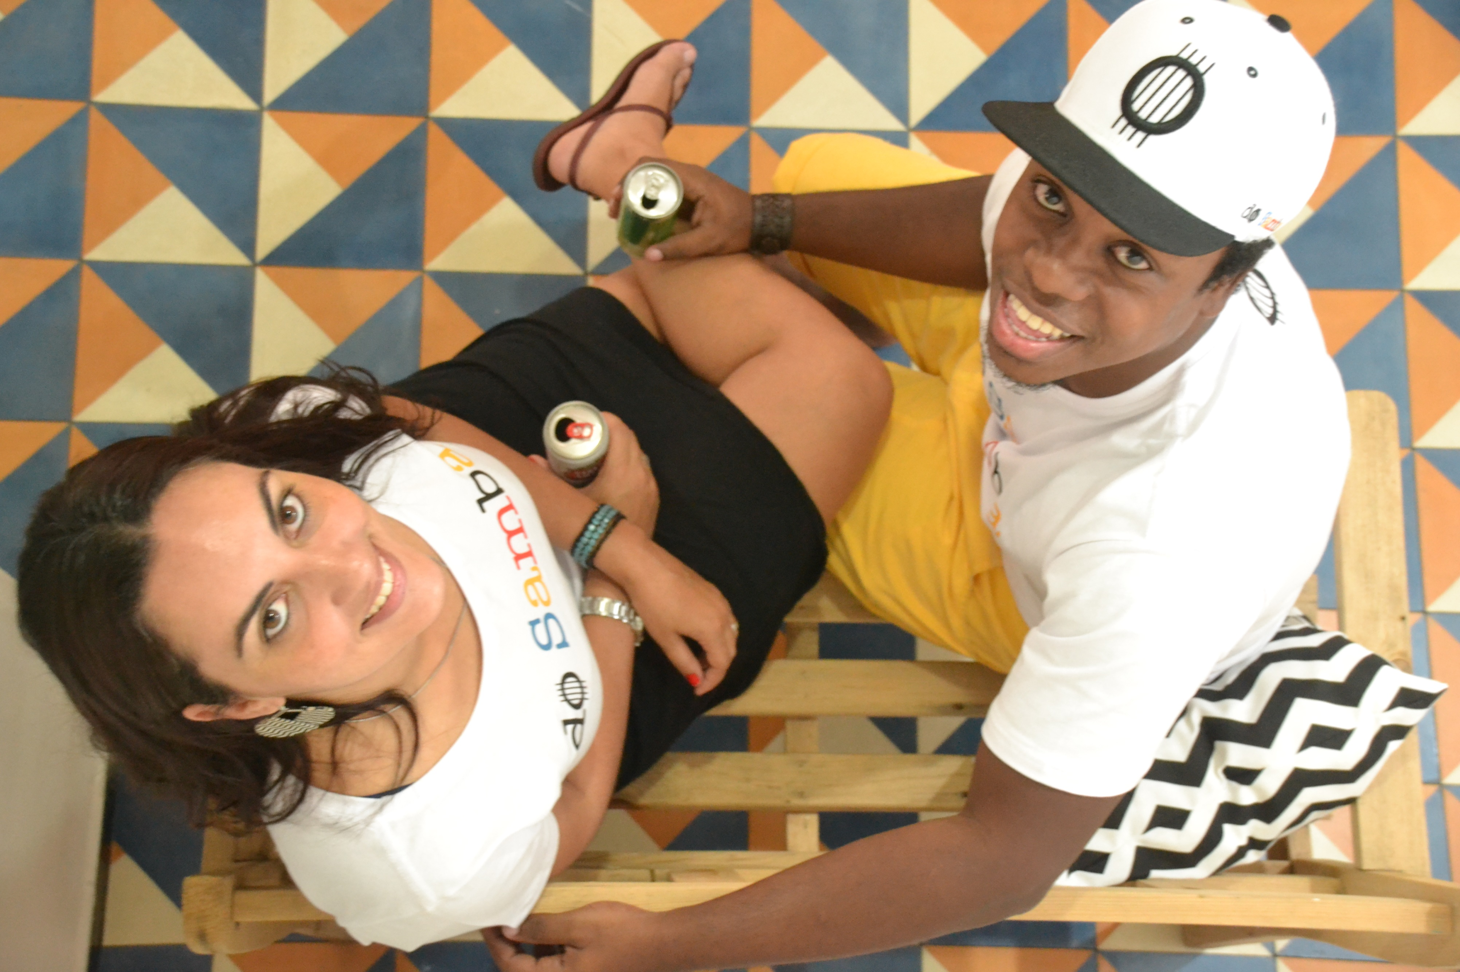
JOVELINA
CHICO
NOEL
MARTINHO
BETH
ALMIR
JOÃO
CARTOLA
PAULINHO

CONTROLE DE HÓSPEDES 1.0

JOVELINA
CAIXA

EDITAR QUARTOS

MENU

JOVELINA
CHICO
NOEL
MARTINHO
BETH
ALMIR
JOÃO
CARTOLA
PAULINHO



 | Everton | Ana Letícia |  | Guilherme | Joyce

ENTROU
SAIU
ENTROU
SAIU
ENTROU
SAIU
ENTROU
SAIU

CHICO
CAIXA

EDITAR QUARTOS

MENU

JOVELINA
CHICO
NOEL
MARTINHO
BETH
ALMIR
JOÃO
CARTOLA
PAULINHO

 | Frederico | 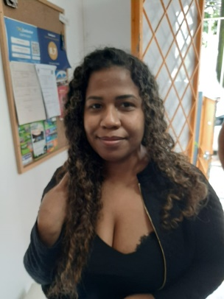 | Luzia

ENTROU
SAIU
ENTROU
SAIU

NOEL
CAIXA

EDITAR QUARTOS

MENU

JOVELINA
CHICO
NOEL
MARTINHO
BETH
ALMIR
JOÃO
CARTOLA
PAULINHO

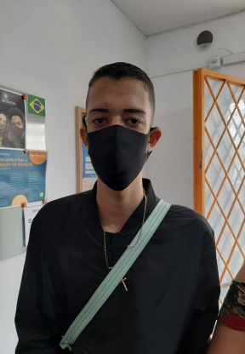
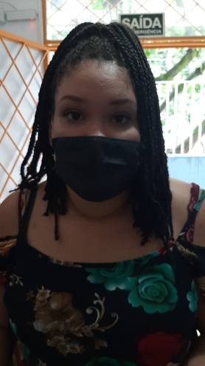
Alisson | Ariadna |  | Daniel

ENTROU
SAIU
ENTROU
SAIU
ENTROU
SAIU

MARTINHO
CAIXA

EDITAR QUARTOS

MENU

JOVELINA
CHICO
NOEL
MARTINHO
BETH
ALMIR
JOÃO
CARTOLA
PAULINHO



Caroline | 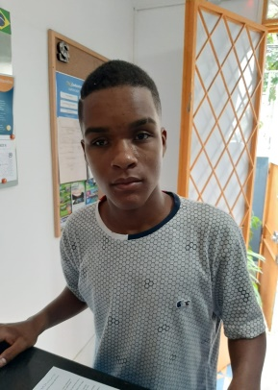 | Cleber |  | Douglas | 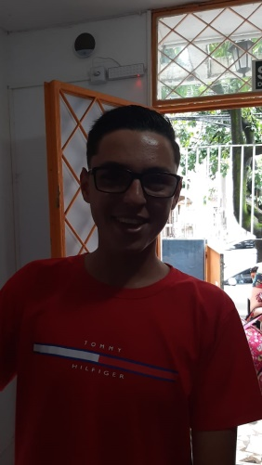 | Felipe

ENTROU
SAIU
ENTROU
SAIU
ENTROU
SAIU
ENTROU
SAIU


Gustavo |  | Luzia S | 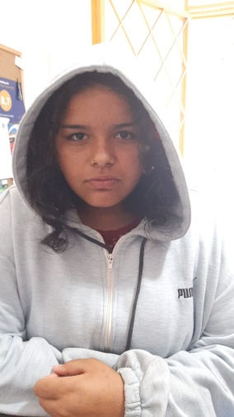 | Maria Clara | 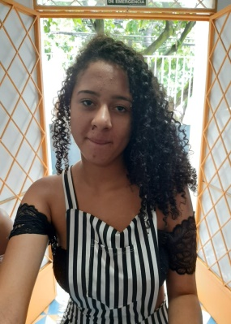 | Pâmela

ENTROU
SAIU
ENTROU
SAIU
ENTROU
SAIU
ENTROU
SAIU

BETH
CAIXA

EDITAR QUARTOS

MENU

JOVELINA
CHICO
NOEL
MARTINHO
BETH
ALMIR
JOÃO
CARTOLA
PAULINHO

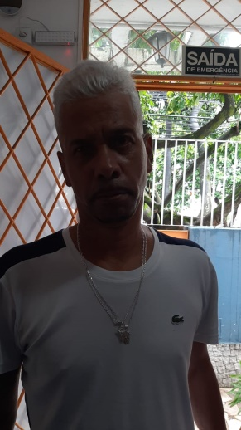

 | Cristian | Denis | 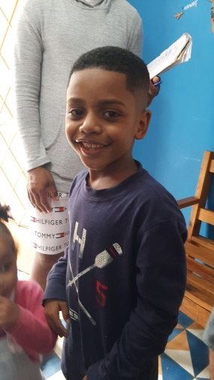 | Enzo | Gabriel

ENTROU
SAIU
ENTROU
SAIU
ENTROU
SAIU
ENTROU
SAIU




 | Hugo | Jefferson |  | Marlon | Criança

ENTROU
SAIU
ENTROU
SAIU
ENTROU
SAIU
ENTROU
SAIU

ALMIR
CAIXA

EDITAR QUARTOS

MENU

JOVELINA
CHICO
NOEL
MARTINHO
BETH
ALMIR
JOÃO
CARTOLA
PAULINHO

0 | 0 | 0

ENTROU
SAIU
ENTROU
SAIU
ENTROU
SAIU

0 | 0 | 0

ENTROU
SAIU
ENTROU
SAIU
ENTROU
SAIU

JOÃO
CAIXA

EDITAR QUARTOS

MENU

JOVELINA
CHICO
NOEL
MARTINHO
BETH
ALMIR
JOÃO
CARTOLA
PAULINHO

ENTROU
SAIU
ENTROU
SAIU
ENTROU
SAIU
ENTROU
SAIU

ENTROU
SAIU
ENTROU
SAIU
ENTROU
SAIU
ENTROU
SAIU

CARTOLA
CAIXA

EDITAR QUARTOS

MENU

JOVELINA
CHICO
NOEL
MARTINHO
BETH
ALMIR
JOÃO
CARTOLA
PAULINHO

0 | 0

ENTROU
SAIU
ENTROU
SAIU

0 | 0

ENTROU
SAIU
ENTROU
SAIU

PAULINHO
CAIXA

EDITAR QUARTOS

MENU

JOVELINA
CHICO
NOEL
MARTINHO
BETH
ALMIR
JOÃO
CARTOLA
PAULINHO

0 | 0 | 0 | 0

ENTROU
SAIU
ENTROU
SAIU
ENTROU
SAIU
ENTROU
SAIU

0 | 0 | 0 | 0

ENTROU
SAIU
ENTROU
SAIU
ENTROU
SAIU
ENTROU
SAIU

CAIXA
MENU
TOTAL CRÉDITO

 |  |  |  |  |  | R$ 102.90

TOTAL DÉBITO

 |  |  |  |  |  | R$ 16.00
HÓSPEDE
CATEGORIA
ITEM
VALOR
QTD
VALOR TOTAL
PAGO

BEBIDAS | Guaraná | R$ 6.00 | 1 | R$ 6.00 | SIM
LANCHES | Samba Miudinho | R$ 26.90 | 1 | R$ 26.90 | sim
MOTIRÓ | Camisa Colorida | R$ 65.00 | 1 | R$ 65.00 | sim
REPERTÓRIO_HÓSPEDES | Pasta de dente | R$ 5.00 | 1 | R$ 5.00 | sim
BEBIDAS | Stella | R$ 8.00 | 2 | R$ 16.00 | NÃO
 |  | R$ 0.00 |  | R$ 0.00
 |  | R$ 0.00 |  | R$ 0.00
 |  | R$ 0.00 |  | R$ 0.00
 |  | R$ 0.00 |  | R$ 0.00
 |  | R$ 0.00 |  | R$ 0.00
 |  | R$ 0.00 |  | R$ 0.00
 |  | R$ 0.00 |  | R$ 0.00
 |  | R$ 0.00 |  | R$ 0.00
 |  | R$ 0.00 |  | R$ 0.00
 |  | R$ 0.00 |  | R$ 0.00
 |  | R$ 0.00 |  | R$ 0.00
 |  | R$ 0.00 |  | R$ 0.00
 |  | R$ 0.00 |  | R$ 0.00
 |  | R$ 0.00 |  | R$ 0.00
 |  | R$ 0.00 |  | R$ 0.00
 |  | R$ 0.00 |  | R$ 0.00
 |  | R$ 0.00 |  | R$ 0.00
 |  | R$ 0.00 |  | R$ 0.00
 |  | R$ 0.00 |  | R$ 0.00
 |  | R$ 0.00 |  | R$ 0.00
 |  | R$ 0.00 |  | R$ 0.00
 |  | R$ 0.00 |  | R$ 0.00
 |  | R$ 0.00 |  | R$ 0.00
 |  | R$ 0.00 |  | R$ 0.00
 |  | R$ 0.00 |  | R$ 0.00

